Fig. 1
Figura. 1 Tasso di occupazione femminile, 2021-2024 (%) | Territorio | 2021 | 2024
 | Nord-Est | 59.9 | 63.3
 | Nord-Ovest | 58.9 | 62.1
 | Centro | 55.1 | 59.3
 | Abruzzo | 46.7 | 52.1
 | Sardegna | 46.3 | 50.5
 | Basilicata | 40.2 | 42.9
 | Molise | 39.7 | 47.3
 | Puglia | 33.8 | 37.6
 | Mezzogiorno | 33.0 | 37.2
 | Calabria | 30.5 | 33.1
 | Sicilia | 29.1 | 34.9
 | Campania | 29.1 | 32.3
 | Italia | 49.4 | 53.3
 | Euro Area | 63.2 | 66.1
 | Ue-27 | 63.4 | 66.2

Fonte: elaborazioni Svimez su dati Istat

Fig. 2
Settore | Centro-Nord | Centro-Nord2 | Centro-Nord3 | Mezzogiorno | Mezzogiorno2 | Mezzogiorno3
 | 2021 | 2024 | var | 2021 | 2024 | var | Figura 2. Occupazione femminile per settore e area geografica (migliaia di persone) e variazione (%) 2021-2024
Agricoltura, silvicoltura e pesca | 112.7 | 94.4 | -16.2 | 106.8 | 99.8 | -6.6
Industria | 1021.7 | 1101.8 | 7.8 | 134.1 | 157.4 | 17.4
Costruzioni | 85.1 | 104.6 | 22.9 | 17.0 | 23.7 | 39.4
Commercio | 1597.0 | 1782.0 | 11.6 | 495.6 | 578.0 | 16.6
Informazione e comunicazione | 168.4 | 197.0 | 17.0 | 26.0 | 35.6 | 36.9
Servizi finanziari e assicurativi | 259.2 | 237.4 | -8.4 | 38.8 | 39.7 | 2.3
Attività immobiliari | 51.4 | 55.6 | 8.2 | 6.3 | 8.8 | 39.7
Pubblica amministrazione, difesa, sanità e istruzione | 2067.6 | 2123.2 | 2.7 | 822.9 | 915.6 | 11.3

 |  |  |  |  |  |  | Fonte: elaborazione Svimez su dati Eurostat

Fig. 3
 | Donne | Uomini
Sicilia | 31.8 | 14.9
Campania | 31.4 | 13.0
Calabria | 31.3 | 12.7
Puglia | 30.7 | 11.2
Mezzogiorno | 30.3 | 13.1
Basilicata | 27.6 | 6.6
Sardegna | 27.2 | 14.4
Molise | 25.3 | 11.0
Abruzzo | 23.8 | 14.8
Spagna | 22.9 | 17.8
Centro | 20.4 | 9.8
Francia | 19.6 | 15.1
Ue-27 | 17.2 | 10.7
Nord-Est | 14.9 | 5.8
Figura 3. Gap occupazionale tra laureati e diplomati per genere e area geografica, 2024 (punti percentuali) | Territorio | Donne | Uomini
 | Sicilia | 31.8 | 14.9
 | Campania | 31.4 | 13.0
 | Calabria | 31.3 | 12.7
 | Puglia | 30.7 | 11.2
 | Mezzogiorno | 30.3 | 13.1
 | Basilicata | 27.6 | 6.6
 | Sardegna | 27.2 | 14.4
 | Molise | 25.3 | 11.0
 | Abruzzo | 23.8 | 14.8
 | Spagna | 22.9 | 17.8
 | Italia | 22.1 | 9.5
 | Centro | 20.4 | 9.8
 | Francia | 19.6 | 15.1
 | Nord-Ovest | 18.3 | 7.3
 | Ue-27 | 17.2 | 10.7
 | Nord-Est | 14.9 | 5.8

Fonte: elaborazioni Svimez su dati Istat

Fig. 4
Figura 4. Giovani donne (24-35 anni) con cittadinanza italiana emigrate verso l’estero per macro-area di cancellazione

 |  | Centro-Nord | Mezzogiorno
 | 2014 | 8400 | 3892 | 12,292
 | 2015 | 9387 | 4538 | 13,925
 | 2016 | 11360 | 5758 | 17,118
 | 2017 | 11718 | 6044 | 17,762
 | 2018 | 12102 | 6210 | 18,312
 | 2019 | 11987 | 8116 | 20,103
 | 2020 | 12330 | 6655 | 18,985
 | 2021 | 9891 | 4861 | 14,752
 | 2022 | 11038 | 5157 | 16,195
 | 2023 | 13532 | 5894 | 19,426
 | 2024 | 18543 | 9142 | 27,685

Fonte: elaborazioni Svimez su dati Istat

Fig. 5
 | Donne |  | Uomini
 | Centro-Nord | Mezzogiorno | Centro-Nord | Mezzogiorno | Figura 5. Laureati, in % sul totale giovani (24-35 anni) con cittadinanza italiana emigrati verso l’estero per macro-area di cancellazione
2002 | 20.9 | 9.5 | 19.6 | 6.1
2003 | 21.8 | 8.7 | 21.4 | 6.5
2004 | 23.0 | 10.4 | 20.9 | 8.7
2005 | 27.8 | 16.9 | 26.7 | 13.8
2006 | 31.9 | 19.7 | 28.8 | 18.1
2007 | 30.8 | 26.1 | 30.4 | 22.0
2008 | 31.5 | 23.8 | 28.2 | 23.2
2009 | 29.3 | 23.1 | 26.6 | 19.5
2010 | 31.5 | 28.9 | 28.0 | 23.2
2011 | 21.5 | 16.4 | 21.0 | 14.3
2012 | 30.6 | 27.1 | 29.4 | 24.0
2013 | 33.4 | 29.5 | 31.5 | 24.6
2014 | 37.1 | 29.5 | 31.8 | 23.3
2015 | 38.0 | 33.8 | 32.2 | 26.0
2016 | 37.7 | 33.5 | 31.1 | 26.6
2017 | 38.1 | 36.4 | 30.2 | 26.6
2018 | 38.1 | 36.2 | 32.1 | 26.1
2019 | 44.9 | 37.6 | 42.1 | 27.7
2020 | 53.1 | 44.8 | 47.7 | 31.8
2021 | 52.2 | 42.8 | 49.2 | 31.7
2022 | 57.0 | 45.8 | 54.7 | 35.9
2023 | 57.5 | 44.7 | 55.1 | 35.3

 |  |  |  |  | Fonte: elaborazioni Svimez su dati Istat

#REF! | #REF! | #REF! | #REF!
#REF! | #REF! | #REF! | #REF!
#REF! | #REF! | #REF! | #REF!
#REF! | #REF! | #REF! | #REF!
#REF! | #REF! | #REF! | #REF!
#REF! | #REF! | #REF! | #REF!
#REF! | #REF! | #REF! | #REF!
#REF! | #REF! | #REF! | #REF!
#REF! | #REF! | #REF! | #REF!
#REF! | #REF! | #REF! | #REF!
#REF! | #REF! | #REF! | #REF!
#REF! | #REF! | #REF! | #REF!
#REF! | #REF! | #REF! | #REF!
#REF! | #REF! | #REF! | #REF!
#REF! | #REF! | #REF! | #REF!
#REF! | #REF! | #REF! | #REF!
#REF! | #REF! | #REF! | #REF!
#REF! | #REF! | #REF! | #REF!
#REF! | #REF! | #REF! | #REF!
#REF! | #REF! | #REF! | #REF!
#REF! | #REF! | #REF! | #REF!
#REF! | #REF! | #REF! | #REF!
#REF! | #REF! | #REF! | #REF!

#REF!

Fig. 6
Figura 6. Giovani (24-35 anni) con cittadinanza italiana e residenza al Mezzogiorno emigrati al Centro-Nord |  | Donne | Uomini
 | 2014 | 16798 | 18141 | 34,939
 | 2015 | 16291 | 17586 | 33,877
 | 2016 | 17274 | 18547 | 35,821
 | 2017 | 17419 | 18721 | 36,140
 | 2018 | 18774 | 20777 | 39,551
 | 2019 | 21640 | 24340 | 45,980
 | 2020 | 17148 | 18894 | 36,042
 | 2021 | 17456 | 19215 | 36,671
 | 2022 | 22431 | 23977 | 46,408
 | 2023 | 21270 | 23091 | 44,361
 | 2024 | 18776 | 19845 | 38,621

Fonte: elaborazioni Svimez su dati Istat

Fig. 7
Figura 7. Laureati, in % sul totale giovani (24-35 anni) con cittadinanza italiana residenti al Mezzogiorno e emigrati verso il Centro-Nord

 |  | Donne | Uomini
 | 2014 | 47.4 | 33.4
 | 2015 | 45.9 | 33.7
 | 2016 | 46.2 | 33.9
 | 2017 | 48.3 | 35.7
 | 2018 | 46.0 | 32.3
 | 2019 | 61.0 | 43.3
 | 2020 | 61.3 | 44.0
 | 2021 | 63.3 | 46.6
 | 2022 | 67.0 | 49.1
 | 2023 | 68.8 | 50.7

Fonte: elaborazioni Svimez su dati Istat

Fig. 8
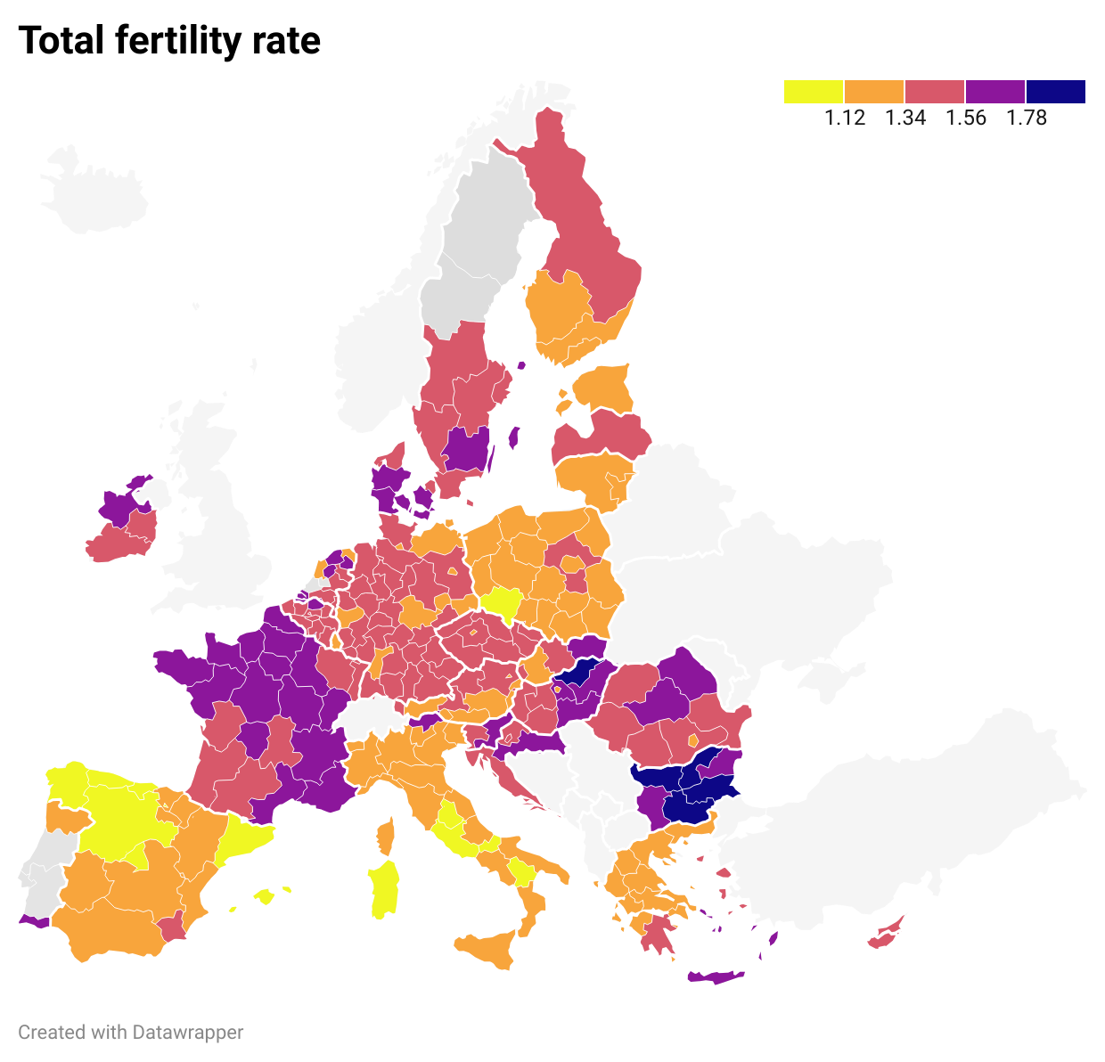
Figura 8. Tasso di fecondità totale per area geografica, 2024

Fonte: elaborazioni Svimez su dati Eurostat

Fig. 9
Territorio | 2022 | 2021
Italia | 1090 | 1018
Centro-Nord | 1456 | 1377 | Figura 9. Spesa comunale per nidi e sezioni primavera (euro per bambino residente 0-2 anni)
Mezzogiorno | 424 | 365
Abruzzo | 501 | 403
Molise | 418 | 304
Campania | 382 | 301
Puglia | 531 | 452
Basilicata | 392 | 310
Calabria | 201 | 170
Sicilia | 380 | 361
Sardegna | 811 | 769

 |  |  | Fonte: elaborazioni Svimez su dati Istat

Fig. 10
Territorio | 2019 | 2020 | 2021 | 2022
Italia | 58.0 | 57.2 | 57.9 | 62.6
Centro-Nord | 63.6 | 63.7 | 63.2 | 66.9
Mezzogiorno | 46.6 | 44.0 | 47.0 | 53.7
Sud | 52.6 | 47.8 | 51.4 | 59.2 | Figura 10. Comuni che offrono servizi di nidi e sezioni primavera sul totale dei comuni, 2021-2022 (%)
Abruzzo | 51.5 | 36.4 | 38.7 | 73.4
Molise | 44.9 | 44.1 | 39.7 | 36.0
Campania | 67.6 | 64.4 | 72.2 | 77.1
Puglia | 84.8 | 84.8 | 82.1 | 84.8
Basilicata | 28.2 | 23.7 | 24.4 | 26.0
Calabria | 22.8 | 19.3 | 25.7 | 26.2
Isole | 32.9 | 35.2 | 36.7 | 41.1
Sicilia | 41.3 | 41.3 | 41.9 | 44.2
Sardegna | 24.1 | 28.9 | 31.3 | 37.9

 |  |  |  |  | Fonte: elaborazioni Svimez su dati Istat

